450g2
견 적 서

강원대학교 |  | 귀하
전화 :
팩스 :
담당 :

아래와 같이 견적합니다.

견 적 합 계 : | ₩3,090,000
견 적 일 자 : | 2015-02-02 18:52:47
결 재 조 건 :

품 명 | 규 격 | 수 량 | 단 가 | 금 액 | 세 액 | 합 계 액
 |  |  |  | - | - | -
iMac | iMac Retina 5K 디스플레이 | 1 | 2,809,091 | 2,809,091 | 280,909 | 3,090,000
 |  |  |  | - | - | -
 | 3.5GHz 쿼드코어 Intel Core i5 |  |  |  | - | -
 | 8GB DDR3L Memory |  |  |  | - | -
 | 1TB Fusion Drive |  |  | - | - | -
 | AMD Radeon R9 M290X 2GB 비디오 메모리
 | IPS 기술이 적용된 27형(대각선) Retina 5K 디스플레이, 5120 x 2880 해상도 |  |  |  |  | -
 |  |  |  |  | - | -
 |  |  |  |  | - | -
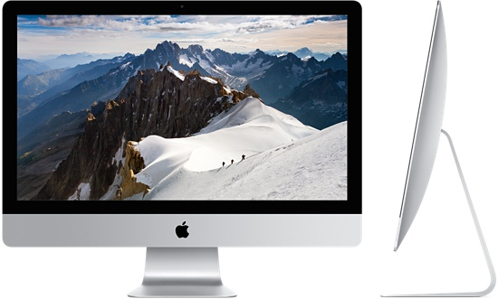
 |  |  |  |  | - | -
 |  |  |  |  | - | -
 |  |  |  |  | - | -
 |  |  |  |  | - | -
 |  |  |  | - | - | -
 |  |  |  |  | - | -
 |  |  |  | - | - | -
 |  |  |  |  | - | -
 |  |  |  |  | - | -
 |  |  |  |  | - | -
 |  |  |  |  | - | -
 |  |  |  |  | - | -
 |  |  |  |  | - | -
 |  |  |  |  | - | -
 |  |  |  |  | - | -
 |  |  |  |  | - | -
 |  |  |  |  | - | -
 |  |  |  |  | - | -
 |  |  |  |  | - | -
* 결제계좌 : 신한 110-138-600484 씨-넷 |  |  | 합 계 | 합 계 | 280,909 | 3,090,000
* 견적담당 : | 조규장(010-2910-7760)
* REMARK

